Solicitud gráfica
 | Área: | Matemáticas |  |  | Fecha:
 | Grado: | 9 |  |  | 2015-11-11
 | Título del tema: | Aplica el teorema de Pitágoras |  |  | ¿Cuaderno de estudio o recurso? | Recurso
 | Editor: | Diana velasquez |  |  | Motor del recurso | M5A

 | Código guión o recurso: | MA_07_11_CO_REC_210 | ← Para determinar este código, visite la hoja de Ayuda
 |  |  |  |  | ESPECIFICACIÓN DE ARCHIVOS A ENTREGAR
Núm. | Archivo Shutterstock o ruta en web | Imagen para: | Tipo | Ubicación de la imagen en el recurso M5A | Nombre imagen SMALL | Tamaño imagen SMALL | Nombre imagen ZOOM | Tamaño imagen ZOOM | Descripción | Observaciones
IMG01 | Descripcion | Recurso M5A |  | Contenido | MA_07_11_CO_REC_210_IMG01n.png | 286 x 286 px | MA_07_11_CO_REC_210_IMG01a.png | 500 x 500 px | 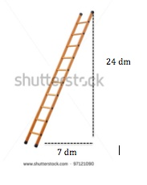 | Ilustrar escalera contra una pared y las medidas indicadas.
IMG02 | Descripcion | Recurso M5A |  | Contenido | MA_07_11_CO_REC_210_IMG02n.png | 286 x 286 px | MA_07_11_CO_REC_210_IMG02a.png | 500 x 500 px |  | Ilustrar rampa de monopatin y en joven practicando y las medidas indicadas.
IMG03 | Descripcion | Recurso M5A |  | Contenido | MA_07_11_CO_REC_210_IMG03n.png | 286 x 286 px | MA_07_11_CO_REC_210_IMG03a.png | 500 x 500 px | 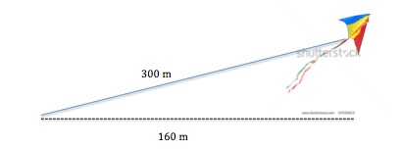 | Ilustrar cometa elevada desde el piso y las medidas indicadas.
IMG04 | Descripcion | Recurso M5A |  | Contenido | MA_07_11_CO_REC_210_IMG04n.png | 286 x 286 px | MA_07_11_CO_REC_210_IMG04a.png | 500 x 500 px | 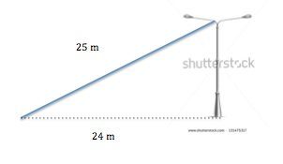 | Ilustrar escalera contra una pared y las medidas indicadas.
IMG05 | Descripcion | Recurso M5A |  | Contenido | MA_07_11_CO_REC_210_IMG05n.png | 286 x 286 px | MA_07_11_CO_REC_210_IMG05a.png | 500 x 500 px | 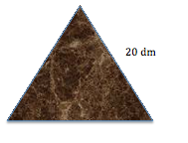 | Ilustrar pieza de madera con forma dse triangulo iscceles y las medidas indicadas.
IMG06 | Descripcion | Recurso M5A |  | Contenido | MA_07_11_CO_REC_210_IMG06n.png | 286 x 286 px | MA_07_11_CO_REC_210_IMG06a.png | 500 x 500 px | 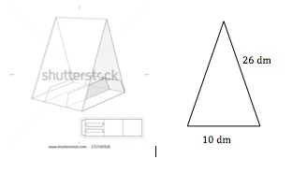 | Ilustrar un camping y destacar la parte friontal con las medidas indicadas.
IMG07 | Descripcion | Recurso M5A |  | Contenido | MA_07_11_CO_REC_210_IMG07n.png | 286 x 286 px | MA_07_11_CO_REC_210_IMG07a.png | 500 x 500 px |  | Ilustrar marco de ventaja con reja de la forma dada y las medidas indicadas.
IMG08 | Descripcion: Imagen tomada de google | Recurso M5A |  | Contenido | MA_07_11_CO_REC_210_IMG08n.png | 286 x 286 px | MA_07_11_CO_REC_210_IMG08a.png | 500 x 500 px | 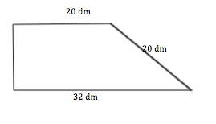 | Ilustrar una puerta de madera de la forma señalada y las medidas indicadas.
IMG09 | Descripcion | Recurso M5A |  | Contenido | MA_07_11_CO_REC_210_IMG09n.png | 286 x 286 px | MA_07_11_CO_REC_210_IMG09a.png | 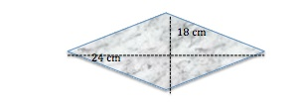 500 x 500 px |  | Ilustrar una baldosa y las medidas indicadas.
IMG10 | Descripcion | Recurso M5A |  | Contenido | MA_07_11_CO_REC_210_IMG10n.png | 286 x 286 px | MA_07_11_CO_REC_210_IMG10a.png | 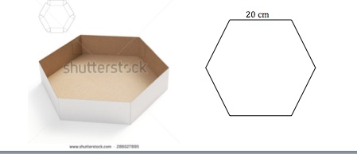 500 x 500 px |  | Ilustrar la caja y la tapa tal como se muestra y las medidas indicadas.

